상품제안서
[제로마크] 로하스머그컵 400ml | 상품코드: F03023

 |  |  |  |  |  |  | 02-412-0044 | www.easy1.co.kr
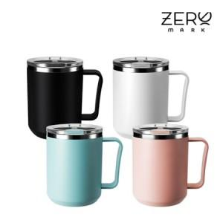

【상세/제작정보】 | <p><span style="font-size: 12pt;"><b>* 배송비- 한박스 50개 /4500원별도</b></span></p><p>&nbsp;</p>

【인쇄/포장옵션】 | 실크, 레이저 / 포장지포장

【공급단가】 | 수량 | 100~ | 300~ | 500~ | 1,000~ | 3,000~
*VAT별도 | 단가 | 4,160원 | 3,960원 | 3,870원 | 3,800원 | 3,730원

【상품 URL】 | http://www.easy1.co.kr/src/goods_detail.php?gdno=3023

